상품제안서
디큐브 LED 넥밴드 목선풍기 | 상품코드: F30771

 |  |  |  |  |  |  | 02-412-0044 | www.easy1.co.kr
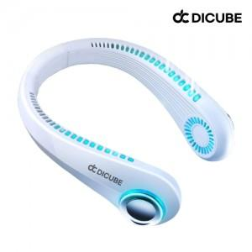

【상세/제작정보】 | 택배비 1BOX = 4000원 (부가세별도) 20개

【인쇄/포장옵션】 | 레이저, DTF1곳 / 포장지포장

【공급단가】 | 수량 | 50~ | 100~ | 500~ | 1,000~ | 2,000~
*VAT별도 | 단가 | 15,600원 | 15,340원 | 14,950원 | 14,690원 | 14,300원

【상품 URL】 | http://www.easy1.co.kr/src/goods_detail.php?gdno=30771

